PORTADA
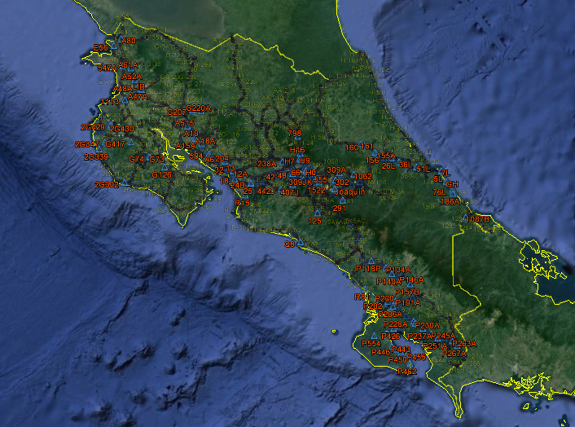
UNIVERSIDAD DE COSTA RICA
FACULTAD DE INGENIERÍA

INGENIERÍA TOPOGRÁFICA

PROYECTO DE INVESTIGACIÓN
341B6784
IDENTIFICACIÓN DE BANCOS DE NIVEL DEL IGN EN EL PAÍS

Realizado por:
 | Ing. Gabriela Cordero Gamboa
 | Ing. Gustavo Lara Morales

2017

